少年男子
平成３０年度（第７３回）国民体育大会柔道競技 島根県予選 参加申込書
成年男子
団体名 |  |  |  |  |  |  |  |  |  | 住所 |  |  |  |  |  |  | ふりがなの編修例
申込責任者 |  |  |  |  |  |  |  |  |  | 電話番号
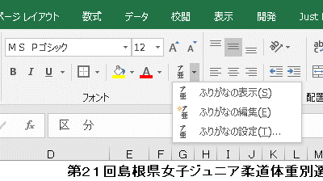
ふりがなもご確認ください |  |  |  |  |  |  |  |  |  |  |  |  | 生年月日は1999/5/3とご記入ください。
区 分 | 姓 | 名 | 段級 | I D 番 号 |  |  |  |  |  |  |  |  | 生年月日 | 身 長 | 体 重 | 成年勤務先 （又は出身高校）
記入例 | 島根 | 太郎 | 初 | 1 | 3 | 5 | 7 | 9 | 1 | 3 | 5 | 7 | 1999-05-03 | 160.0 | 60.0
無 差 別 級

90kg級以上

73kg超90kg以下

６０kg超７３kg以下

60kg以下

◎申込期限：平成３０年６月２１日（木）必着

